Presencia UNACH
Presencia UNACH 2019

Dependencias de Educación Superior (DES) |  |  |  |  |  |  |  |  |  | Regiones Socioeconómicas
 |  |  | Unidades Académicas (UA) |  |  |  |  |  | Municipios
 |  |  | Facultades | Escuelas | Centros | Institutos | Coordinación
 |  |  |  |  |  |  |  |  |  | 14
9 |  |  | 18 | 11 | 7 | 3 | 2 |  | 20

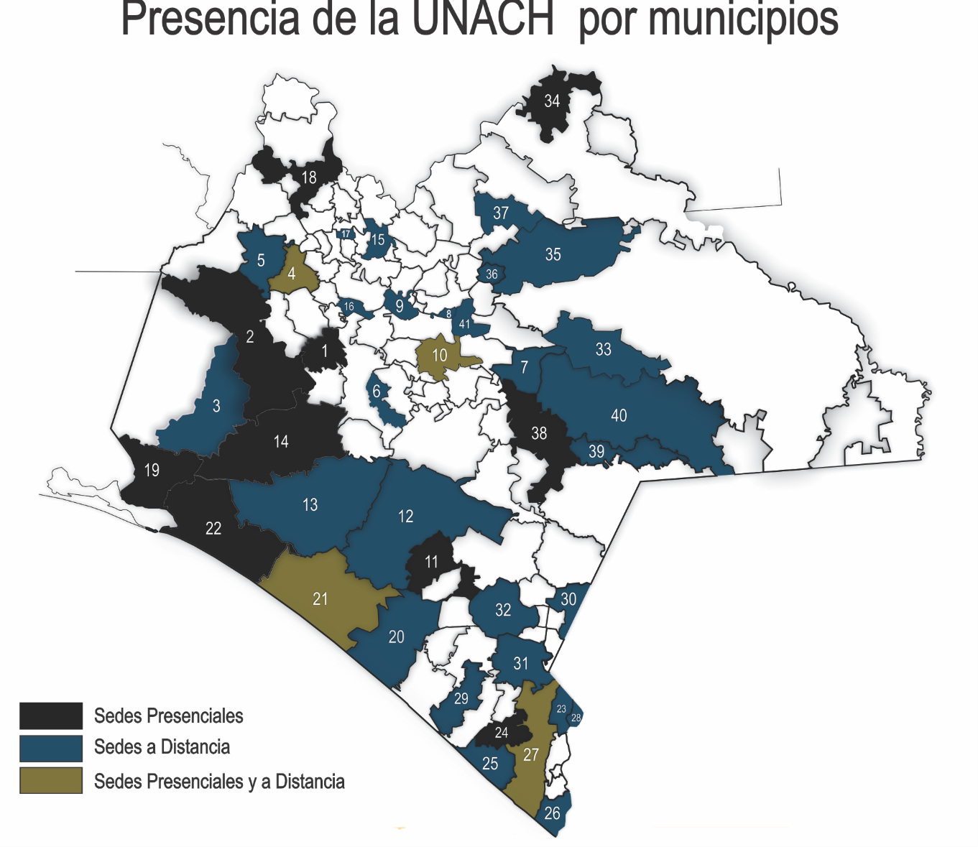
Fuente: Dirección de General de Planeación, UNACH.

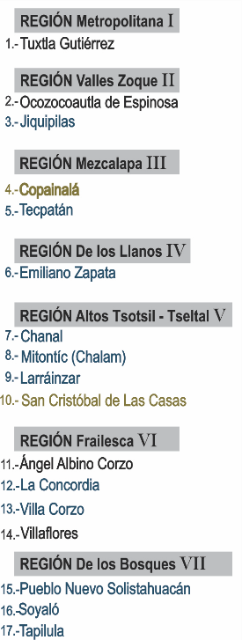
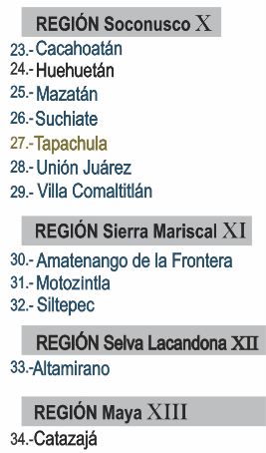

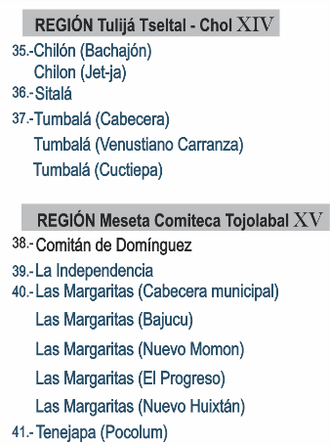

 | Oferta educativa por Nivel, Programas Educativos (PE) y Planes de Estudio 2019

 |  |  |  |  |  | Programas educativos |  | Planes de estudio
 |  | Nivel

 |  | Licenciatura

 |  |  | Presencial |  |  | 70 |  | 41

 |  |  | A distancia |  |  | 9 |  | 9
 |  | Posgrado

 |  |  | Especialidad |  |  | 17 |  | 7

 |  |  | Especialidad a distancia |  |  | 0 |  | 0

 |  |  | Maestría |  |  | 33 |  | 27

 |  |  | Maestría a distancia |  |  | 2 |  | 2

 |  |  | Doctorado |  |  | 11 |  | 11

 |  | Total |  |  |  | 140 |  | 96

Estudiantes deptolenguas SC ENE
Población escolar del departamento de lenguas San Cristóbal de Las Casas
Enero - Junio 2019

Idioma/Lenguas | Alumno UNACH |  |  | Personal UNACH |  |  | Particulares |  | Subtotal |  | Total

 | M | F |  | M | F |  | M | F | M | F

Alemán | 7 | 2 |  | 1 | 0 |  | 3 | 1 | 11 | 3 | 14
Francés | 12 | 3 |  | 2 | 1 |  | 14 | 3 | 28 | 7 | 35
Inglés | 587 | 84 |  | 13 | 2 |  | 357 | 30 | 957 | 116 | 1,073
Italiano | 13 | 6 |  | 1 | 0 |  | 9 | 2 | 23 | 8 | 31
Tzotzil | 4 | 2 |  | 2 | 0 |  | 17 | 1 | 23 | 3 | 26
Tzeltal | 11 | 3 |  | 1 | 0 |  | 10 | 0 | 22 | 3 | 25
Chino Mandarín | 0 | 0 |  | 0 | 0 |  | 0 | 0 | 0 | 0 | 0

Total | 634 | 100 | 0 | 20 | 3 | 0 | 410 | 37 | 1,064 | 140 | 1,204

Fuente: Dirección de Servicios Escolares, UNACH.

Estudiantes deptolenguas SC JUL
Población escolar del departamento de lenguas San Cristóbal de Las Casas
Julio - Diciembre 2019

Idioma/Lenguas | Alumno UNACH |  | Personal UNACH |  | Particulares |  | Subtotal |  | Total

 | M | F | M | F | M | F | M | F

Alemán | 4 | 2 | 1 | 0 | 10 | 1 | 15 | 3 | 18
Francés | 16 | 2 | 2 | 0 | 14 | 1 | 32 | 3 | 35
Inglés | 587 | 52 | 9 | 1 | 593 | 285 | 1,189 | 338 | 1,527
Italiano | 18 | 2 | 1 | 0 | 10 | 2 | 29 | 4 | 33
Tzotzil | 7 | 3 | 2 | 0 | 17 | 0 | 26 | 3 | 29
Tzeltal | 9 | 3 | 0 | 0 | 11 | 0 | 20 | 3 | 23
Chino Mandarín | 0 | 0 | 0 | 0 | 0 | 0 | 0 | 0 | 0

Total | 641 | 64 | 15 | 1 | 655 | 289 | 1,311 | 354 | 1,665

Fuente: Dirección de Servicios Escolares, UNACH.

Estudiantes deptolenguas TP ENE
Población escolar del departamento de lenguas Tapachula
Enero - Junio 2019

Idioma/Lenguas | Alumno UNACH |  |  | Personal UNACH |  |  | Particulares |  | Subtotal |  | Total

 | M | F |  | M | F |  | M | F | M | F

Francés | 95 | 41 |  | 3 | 0 |  | 5 | 2 | 103 | 43 | 146
Inglés | 925 | 350 |  | 6 | 0 |  | 68 | 10 | 999 | 360 | 1,359

Total | 1,020 | 391 | 0 | 9 | 0 | 0 | 73 | 12 | 1,102 | 403 | 1,505

Fuente: Dirección de Servicios Escolares, UNACH.

Estudiantes deptolenguas TP JUL
Población escolar del departamento de lenguas Tapachula
Julio - Diciembre 2019

Idioma/Lenguas | Alumno UNACH |  |  | Personal UNACH |  |  | Particulares |  | Subtotal |  | Total

 | M | F |  | M | F |  | M | F | M | F

Francés | 108 | 40 |  | 3 | 0 |  | 59 | 2 | 170 | 42 | 212
Inglés | 1,241 | 312 |  | 14 | 0 |  | 1,925 | 133 | 3,180 | 445 | 3,625

Total | 1,349 | 352 | 0 | 17 | 0 | 0 | 1,984 | 135 | 3,350 | 487 | 3,837

Fuente: Dirección de Servicios Escolares, UNACH.

Estudiantes deptolenguas TX ENE
Población escolar del departamento de lenguas Tuxtla
Enero - Junio 2019

Idioma/Lenguas | Alumno UNACH |  |  | Personal UNACH |  |  | Particulares |  |  | Subtotal |  |  | Total

 | M | F |  | M | F |  | M | F |  | M | F

Alemán | 99 | 14 |  | 12 | 2 |  | 99 | 17 | 0 | 210 | 33 |  | 243
Francés | 198 | 51 |  | 19 | 4 |  | 98 | 21 | 0 | 315 | 76 |  | 391
Inglés | 2,726 | 534 |  | 115 | 24 |  | 900 | 224 | 0 | 3,741 | 782 |  | 4,523
Italiano | 70 | 30 |  | 8 | 0 |  | 27 | 6 | 0 | 105 | 36 |  | 141
Chino Mandarín | 4 | 1 |  | 1 | 1 |  | 13 | 4 | 0 | 18 | 6 |  | 24

Total | 3,097 | 630 | 0 | 155 | 31 | 0 | 1,137 | 272 | 0 | 4,389 | 933 | 0 | 5,322

Fuente: Dirección de Servicios Escolares, UNACH.

Estudiantes deptolenguas TX JUL
Población escolar del departamento de lenguas Tuxtla
Julio - Diciembre 2019

Idioma/Lenguas | Alumno UNACH |  |  | Personal UNACH |  |  | Particulares |  |  | Subtotal |  | Total

 | M | F |  | M | F |  | M | F |  | M | F

Alemán | 76 | 10 |  | 15 | 2 |  | 90 | 11 | 0 | 181 | 23 | 204
Francés | 195 | 34 |  | 23 | 1 |  | 104 | 12 | 0 | 322 | 47 | 369
Inglés | 2,696 | 345 |  | 189 | 18 |  | 1,538 | 163 | 0 | 4,423 | 526 | 4,949
Italiano | 93 | 20 |  | 10 | 0 |  | 41 | 5 | 0 | 144 | 25 | 169
Chino Mandarín | 8 | 0 |  | 0 | 0 |  | 11 | 1 | 0 | 19 | 1 | 20

Total | 3,068 | 409 | 0 | 237 | 21 | 0 | 1,784 | 192 | 0 | 5,089 | 622 | 5,711

Fuente: Dirección de Servicios Escolares, UNACH.

departo_de_lenguas tipo ENE
Población escolar de lenguas por departamentos, género y tipo de alumno
Enero - Junio 2019

 | Departamentos
Tipo | Tuxtla |  | Tapachula |  | San Cristóbal de Las Casas |  | Subtotal |  | Total

 | M | F | M | F | M | F | M | F

Alumnos UNACH | 3,097 | 630 | 1,020 | 391 | 634 | 100 | 4,751 | 1,121 | 5,872 | 3,727 | 1,411 | 734
Personal UNACH | 155 | 31 | 9 | 0 | 20 | 3 | 184 | 34 | 218 | 186 | 9 | 23
Particulares | 1,137 | 272 | 73 | 12 | 410 | 37 | 1,620 | 321 | 1,941 | 1,409 | 85 | 447

Total | 4,389 | 933 | 1,102 | 403 | 1,064 | 140 | 6,555 | 1,476 | 8,031

Fuente: Dirección de Servicios Escolares, UNACH.

departo_de_lenguas tipo JUL
Población escolar de lenguas por departamentos, género y tipo de alumno
Julio - Diciembre 2019

 | Departamentos
Tipo | Tuxtla |  | Tapachula |  | San Cristóbal de Las Casas |  | Subtotal |  | Total

 | M | F | M | F | M | F | M | F

Alumnos UNACH | 3,068 | 409 | 1,349 | 352 | 641 | 64 | 5,058 | 825 | 5,883 | 3,477 | 1,701 | 705
Personal UNACH | 237 | 21 | 17 | 0 | 15 | 1 | 269 | 22 | 291 | 258 | 17 | 16
Particulares | 1,784 | 192 | 1,984 | 135 | 655 | 289 | 4,423 | 616 | 5,039 | 1,976 | 2,119 | 944

Total | 5,089 | 622 | 3,350 | 487 | 1,311 | 354 | 9,750 | 1,463 | 11,213

Fuente: Dirección de Servicios Escolares, UNACH.

departo_de_lenguas género ENE
Población escolar de lenguas por departamentos, género e idiomas
Enero - Junio 2019

 | Departamentos
Idioma/Lenguas | Tuxtla |  | Tapachula |  | San Cristóbal de Las Casas |  | Subtotal |  | Total

 | M | F | M | F | M | F | M | F
Alemán | 210 | 33 | 0 | 0 | 11 | 3 | 221 | 36 | 257 | 243 | 0 | 14
Francés | 315 | 76 | 103 | 43 | 28 | 7 | 446 | 126 | 572 | 391 | 146 | 35
Inglés | 3,741 | 782 | 999 | 360 | 957 | 116 | 5,697 | 1,258 | 6,955 | 4,523 | 1,359 | 1,073
Italiano | 105 | 36 | 0 | 0 | 23 | 8 | 128 | 44 | 172 | 141 | 0 | 31
Tzotzil | 0 | 0 | 0 | 0 | 23 | 3 | 23 | 3 | 26 | 0 | 0 | 26
Tzeltal | 0 | 0 | 0 | 0 | 22 | 3 | 22 | 3 | 25 | 0 | 0 | 25
Chino Mandarín | 18 | 6 | 0 | 0 | 0 | 0 | 18 | 6 | 24 | 24 | 0 | 0
 |  |  |  |  |  |  |  |  |  | 0 | 0 | 0
Total | 4,389 | 933 | 1,102 | 403 | 1,064 | 140 | 6,555 | 1,476 | 8,031

Fuente: Dirección de Servicios Escolares, UNACH.

departo_de_lenguas género JUL
Población escolar de lenguas por departamentos, género e idiomas
Julio - Diciembre 2019

 | Departamentos
Idioma/Lenguas | Tuxtla |  | Tapachula |  | San Cristóbal de Las Casas |  | Subtotal |  | Total

 | M | F | M | F | M | F | M | F
Alemán | 181 | 23 | 0 | 0 | 15 | 3 | 196 | 26 | 222 | 204 | 0 | 18
Francés | 322 | 47 | 170 | 42 | 32 | 3 | 524 | 92 | 616 | 369 | 212 | 35
Inglés | 4,423 | 526 | 3,180 | 445 | 1,189 | 338 | 8,792 | 1,309 | 10,101 | 4,949 | 3,625 | 1,527
Italiano | 144 | 25 | 0 | 0 | 29 | 4 | 173 | 29 | 202 | 169 | 0 | 33
Tzotzil | 0 | 0 | 0 | 0 | 26 | 3 | 26 | 3 | 29 | 0 | 0 | 29
Tzeltal | 0 | 0 | 0 | 0 | 20 | 3 | 20 | 3 | 23 | 0 | 0 | 23
Chino Mandarín | 19 | 1 | 0 | 0 | 0 | 0 | 19 | 1 | 20 | 20 | 0 | 0

Total | 5,089 | 622 | 3,350 | 487 | 1,311 | 354 | 9,750 | 1,463 | 11,213

Fuente: Dirección de Servicios Escolares, UNACH.

Ingreso por fuente
Ingresos por fuentes de financiamiento
2019

Concepto |  | Monto

Subsidio Federal Ordinario |  | $1,035,620,380.00
Subsidio Extraordinario Federal |  | 226,734,482.09
 | Fondo de Aportaciones Múltiples | 25,553,409.81
 | Fondo para la Carrera Docente | 5,571,936.00
 | Fondo PRODEP | 1,925,800.28
 | Fondo PFCE | 17,740,084.00
 | Subsidio Federal Ordinario (Pasivo 2019) | 148,000,000.00
 | Subsidio Federal Politica Salarial | 27,620,584.00
 | Apoyo a Centro y Organizaciones de Educación U080 (Pades) | 322,668.00
Subsidio Estatal Ordinario |  | 677,268,177.44
 | Subsidio Estatal Ordinario | 351,937,128.40
 | Subsidio Estatal Ordinario (ISR) | 121,864,655.69
 | Subsidio Estatal Ordinario (CSS) | 166,103,952.60
 | Subsidio Estatal Ordinario (GOSYC) | 16,745,000.00
 | Subsidio Estatal Ordinario (ISN) | 20,617,440.75
Subsidio Extraordinario Estatal |  | 370,415,738.25
 | Impuesto Sobre la Renta | 220,501,738.25
 | Fondo de Compensación del I.S.A.N. | 1,914,000.00
 | Subsidio Estatal Ordinario (Pasivo 2019) | 148,000,000.00
Ingresos Propios |  | 163,520,681.79
Fuente de financiamiento
Subsidio Federal Ordinario | 700907064.07
Subsidio Federal Extraordinario | 247185639.4
Subsidio Estatal Ordinario | 223534366.8
Subsidio Estatal Extraordinario | 16644184.21
Ingresos Propios | 135190162.14
Donativos | 4807000
Otras Aportaciones | 177288879.28
Otras aportaciones (Convenios Concertados) |  | 1,427,516.17
Donativos
Productos Financieros |  | 10,208,202.97
Otros ingresos y beneficios |  | 36,018,039.67

Total |  | $2,521,213,218.38

 |  |  | 1,035,620,380.00 | Subsidio Federal Ordinario
 |  |  | 226,734,482.09 | Subsidio Extraordinario Federal
 |  |  | 677,268,177.44 | Subsidio Estatal Ordinario
 |  |  | 370,415,738.25 | Subsidio Extraordinario Estatal
 |  |  | 163,520,681.79 | Ingresos Propios
 |  |  | 1,427,516.17 | Otras aportaciones (Convenios Concertados)
 |  |  | 0.00 | Donativos
 |  |  | 10,208,202.97 | Productos Financieros
 |  |  | 36,018,039.67 | Otros ingresos y beneficios

Fuente: Dirección de Programación y Presupuesto, UNACH.

Presupuestoautorizado_devengado
Presupuesto autorizado y devengado por función
2019

 | Función | Autorizado | Devengado |  | Devengado | Devengado
 |  |  | Real |  | Estimado | Total al
 |  |  | 01-01 al 30-09-19 |  | 01-10 al 30-11-19 | 30-11-19

 | Docencia | $839,126,625.54 | $651,166,274.08 |  | 144,703,616.46 | 795,869,890.54 | $839,126,625.54 | $795,869,890.54 | Docencia
 | Investigación | 24,297,224.66 | 8,035,836.14 |  | 1,785,741.36 | 9,821,577.50 | $24,297,224.66 | $9,821,577.50 | Investigación
 | Extensión | 43,582,040.04 | 32,066,119.50 |  | 7,125,804.33 | 39,191,923.83 | $43,582,040.04 | $39,191,923.83 | Extensión
 | Apoyo académico | 250,294,656.59 | 177,062,171.28 |  | 39,347,149.17 | 216,409,320.45 | $250,294,656.59 | $216,409,320.45 | Apoyo académico
 | Apoyo institucional | 273,040,918.38 | 232,611,228.33 |  | 51,691,384.07 | 284,302,612.40 | $273,040,918.38 | $284,302,612.40 | Apoyo institucional
 | Operación y mantenimiento de la planta física | 729,027,506.45 | 387,679,253.52 |  | 86,150,945.23 | 473,830,198.75 | $729,027,506.45 | $473,830,198.75 | Operación y mantenimiento de la planta física

 | Total | $2,159,368,971.66 | $1,488,620,882.85 |  | $330,804,640.63 | $1,819,425,523.48

 |  |  |  | .

Fuente: Dirección de Programación y Presupuesto, UNACH.

Subsidio federal y estatal
Integración del subsidio federal y estatal
2019

Tipo de ingreso |  | Federal | Estatal | Total

 | Ordinario | $1,035,620,380.00 | $677,268,177.44 | $1,712,888,557.44 | Federal | Estatal
 |  |  |  |  | $1,262,354,862.09 | $1,047,683,915.69
 | Extraordinario | $226,734,482.09 | $370,415,738.25 | $597,150,220.34

 | Total | $1,262,354,862.09 | $1,047,683,915.69 | $2,310,038,777.78

Fuente: Dirección de Programación y Presupuesto, UNACH.

